Sheet2
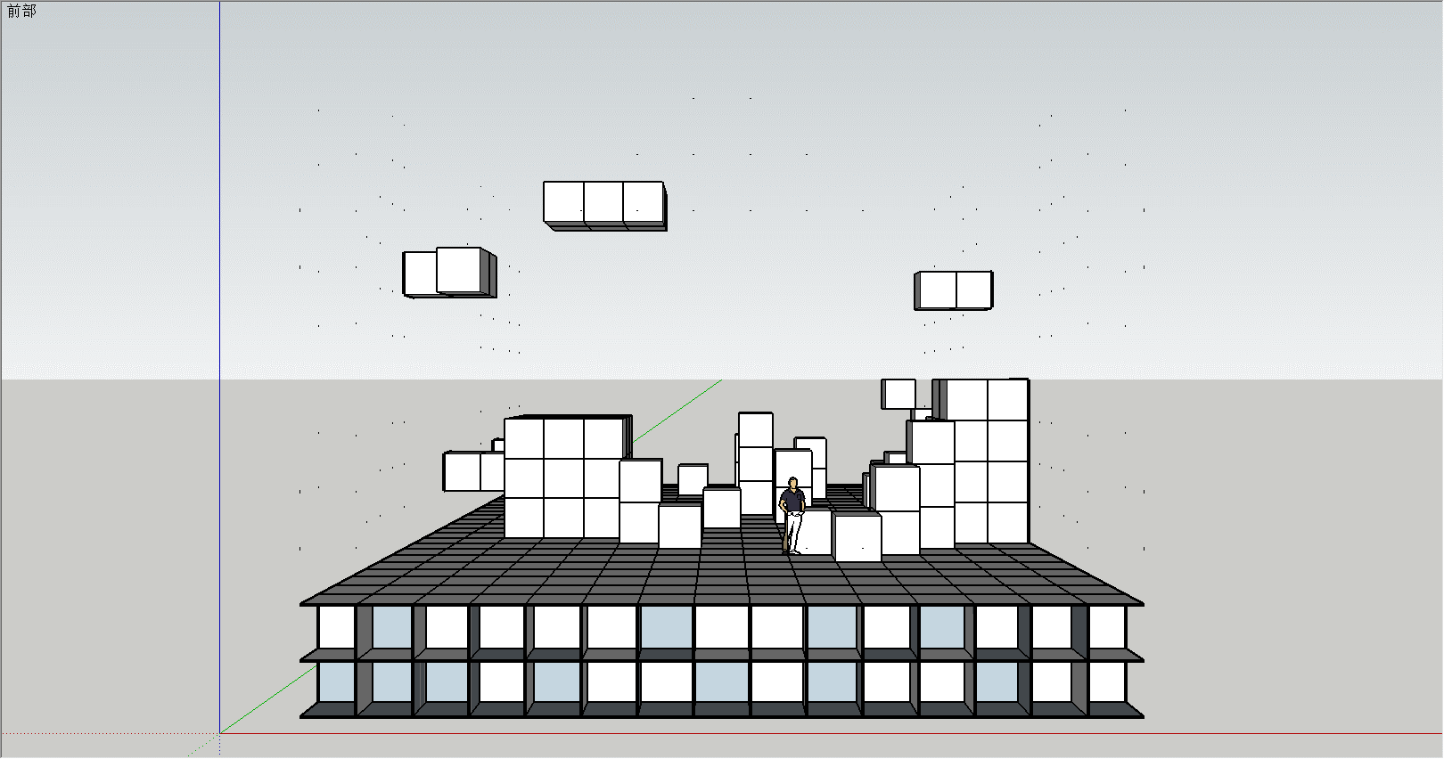
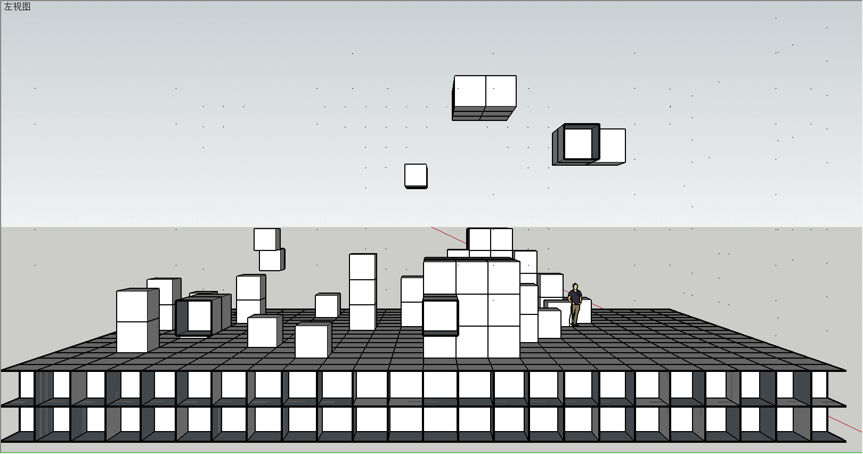
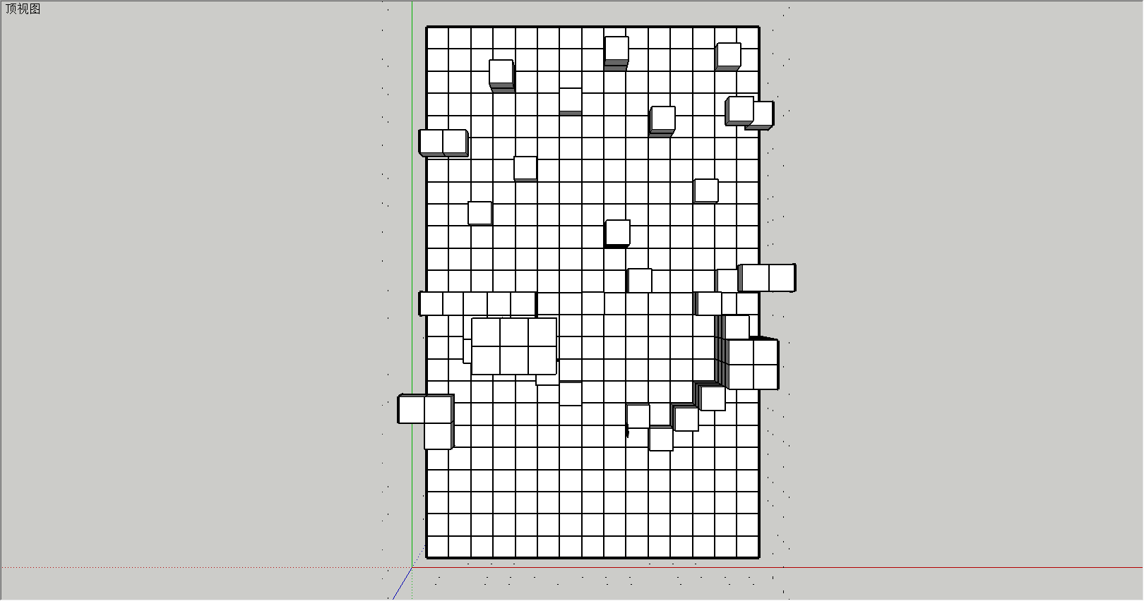
15 |  |  |  |  |  |  |  |  |  |  |  |  |  |  |  |  |  | 15
14 |  |  |  |  |  |  |  |  |  |  |  |  |  |  |  |  |  | 14
13 |  |  |  |  |  |  |  |  |  |  |  |  |  |  |  |  |  | 13
12 |  |  |  |  |  |  |  |  |  |  |  |  |  |  |  |  |  | 12
11 |  |  |  | 2 | 2 | 2 |  |  |  |  |  |  |  |  |  |  |  | 11 |  |  |  |  |  |  |  |  |  |  |  |  |  | 3 | 3
10 |  |  |  |  |  |  |  |  |  |  |  |  |  |  |  |  |  | 10
9 |  | 1 | 2 |  |  |  |  |  |  |  |  |  |  |  | 1 | 1 |  | 9 |  |  |  |  |  |  |  |  |  |  |  | 2 |  |  |  |  | 2 | 1
8 |  |  |  |  |  |  |  |  |  |  |  |  |  |  |  |  |  | 8
7 |  |  |  |  |  |  |  |  |  |  |  |  |  |  |  |  |  | 7
6 |  |  |  |  |  |  |  |  |  |  |  |  |  |  | 3 | 2 |  | 6 |  |  |  |  | 1 |  |  |  |  |  |  |  |  |  | 2 | 2
5 |  |  |  | 3 | 3 | 3 |  |  |  | 1 |  |  |  | 1 | 3 | 3 |  | 5 |  |  |  |  | 1 |  |  |  |  | 1 |  |  | 3 | 4 | 5 | 2 | 1
4 |  | 2 | 2 | 3 | 4 | 3 | 1 |  |  | 2 | 1 | 1 | 1 | 2 | 3 | 2 |  | 4 |  | 1 | 1 |  | 1 | 2 |  |  |  | 1 |  | 1 | 6 | 4 | 5 | 3 | 1 | 1
3 |  |  |  | 4 | 4 | 4 | 1 | 2 | 1 | 2 | 2 | 2 | 1 | 3 | 5 | 2 |  | 3 |  | 2 | 1 | 1 | 1 |  | 1 | 1 | 1 | 1 |  | 2 | 5 | 4 | 5 | 3 | 2 | 2 | 1
2 |  |  |  |  |  |  |  |  |  |  |  |  |  |  |  |  |  | 2
1 |  |  |  |  |  |  |  |  |  |  |  |  |  |  |  |  |  | 1
0 | 1 | 2 | 3 | 4 | 5 | 6 | 7 | 8 | 9 | 10 | 11 | 12 | 13 | 14 | 15 | 16 | 17 | 0 | 25 | 24 | 23 | 22 | 21 | 20 | 19 | 18 | 17 | 16 | 15 | 14 | 13 | 12 | 11 | 10 | 9 | 8 | 7 | 6 | 5 | 4 | 3 | 2 | 1 | 0

25 |  |  |  |  |  |  |  |  |  |  |  |  |  |  |  |  |  |  |  |  |  |  |  |  | 有颜色均为有方块，橙色颜色里面的数字代表有多少个方块，
24 |  |  |  |  |  |  |  |  |  | 2 |  |  |  |  | 1 |  |  |  |  |  |  |  |  |  | 程序大佬们如果看了觉得很复杂，很懂很废时间就在群里说声吧，我标注下坐标。
23 |  |  |  |  | 2
22 |  |  |  |  |  |  |  | 1
21 |  |  |  |  |  |  |  |  |  |  |  | 2 |  |  | 1 | 1
20 |  | 1 | 1
19 |  |  |  |  |  | 1
18 |  |  |  |  |  |  |  |  |  |  |  |  |  | 1
17 |  |  |  | 1
16 |  |  |  |  |  |  |  |  |  | 3
15
14 |  |  |  |  |  |  |  |  |  |  | 2 |  |  |  | 2 | 1
13 |  | 1 | 1 | 3 | 3 | 3 |  |  | 1 |  |  |  |  | 2
12 |  |  |  | 3 | 4 | 4 | 1 |  |  |  |  |  |  |  | 3
11 |  |  |  | 3 | 4 | 4 | 1 |  |  |  |  |  |  |  | 4 | 4
10 |  |  |  |  |  |  | 2 |  |  |  |  |  |  |  | 4 | 4
9 |  | 1 | 1 |  |  |  |  | 1 |  |  |  |  |  | 3
8 |  |  | 1 |  |  |  |  |  |  |  | 1 |  | 2
7 |  |  |  |  |  |  |  |  |  |  |  | 1
6
5
4
3
2
1
0 | 1 | 2 | 3 | 4 | 5 | 6 | 7 | 8 | 9 | 10 | 11 | 12 | 13 | 14 | 15 | 16 | 17

